Sheet1
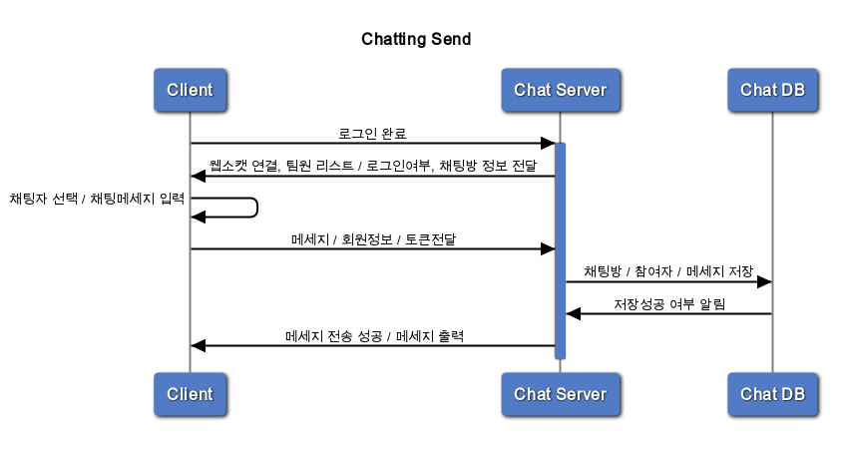
title Chatting Send

Client -> +Chat Server : 로그인 완료
Chat Server -> Client : 웹소캣 연결, 팀원 리스트 / 로그인여부, 채팅방 정보 전달
Client -> Client : 채팅자 선택 / 채팅메세지 입력
Client -> Chat Server: 메세지 / 회원정보 / 토큰전달
Chat Server -> Chat DB : 채팅방 / 참여자 / 메세지 저장
Chat DB -> Chat Server : 저장성공 여부 알림
Chat Server -> Client : 메세지 전송 성공 / 메세지 출력

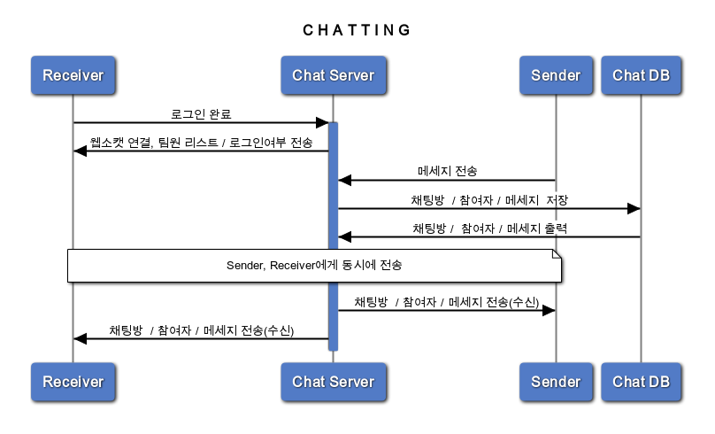
title C H A T T I N G

Receiver -> +Chat Server : 로그인 완료
Chat Server -> Receiver : 웹소캣 연결, 팀원 리스트 / 로그인여부 전송
Sender -> Chat Server : 메세지 전송
Chat Server -> Chat DB : 채팅방 / 참여자 / 메세지 저장
Chat DB -> Chat Server : 채팅방 / 참여자 / 메세지 출력

note over Sender,Receiver: Sender, Receiver에게 동시에 전송
Chat Server -> Sender : 채팅방 / 참여자 / 메세지 전송(수신)
Chat Server -> Receiver : 채팅방 / 참여자 / 메세지 전송(수신)

